Схема сборки
Инструкция по сборке и спецификация Тумба НАРИТА-2 правая /2250*536*389/

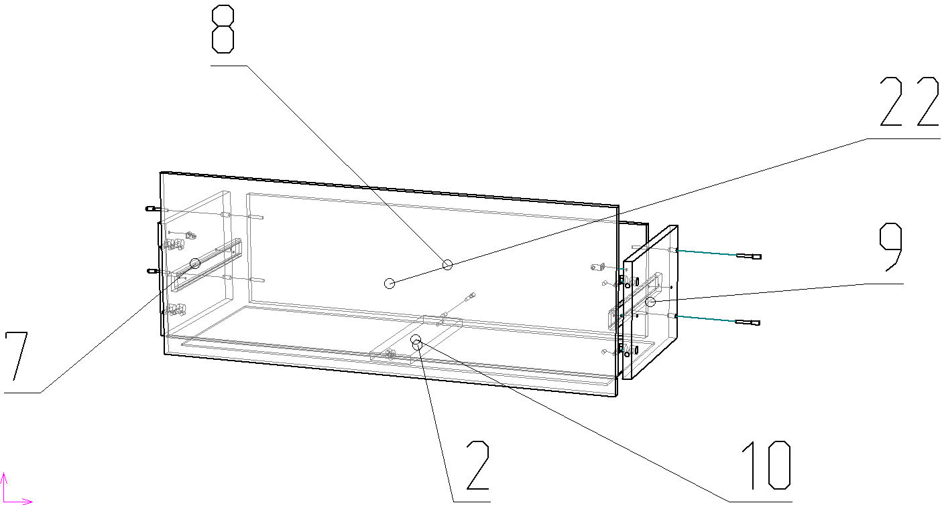
1
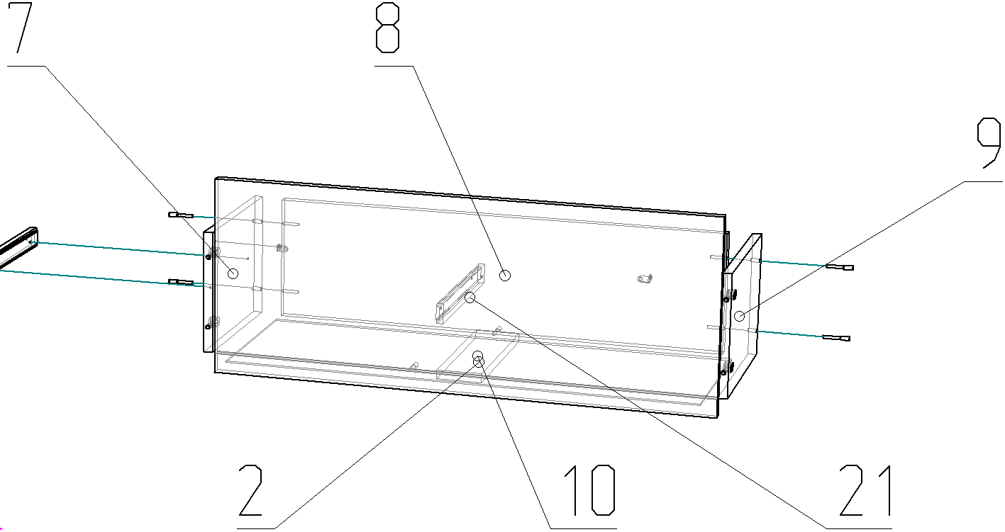

2

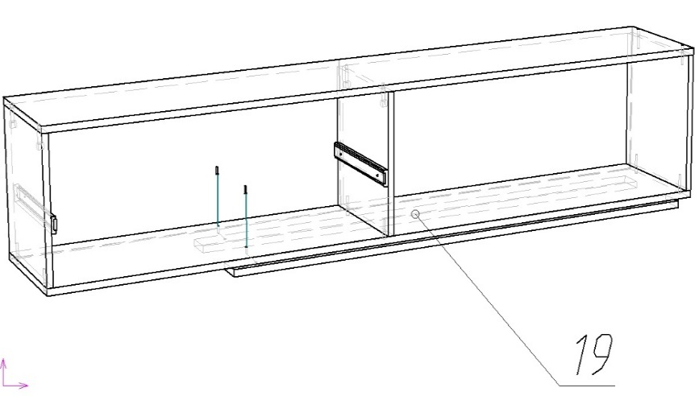

 |  |  |  |  | 19

3

 |  |  | 20
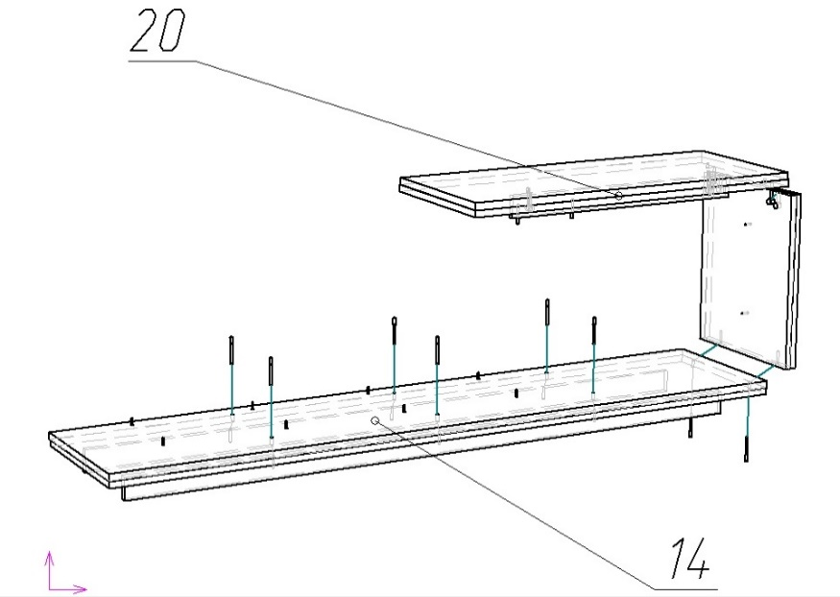

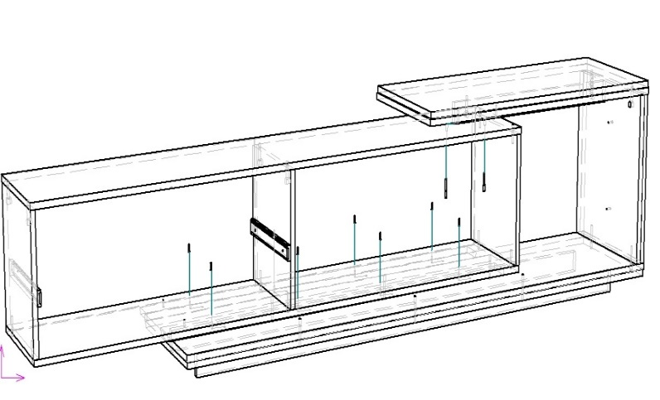

 |  | 14

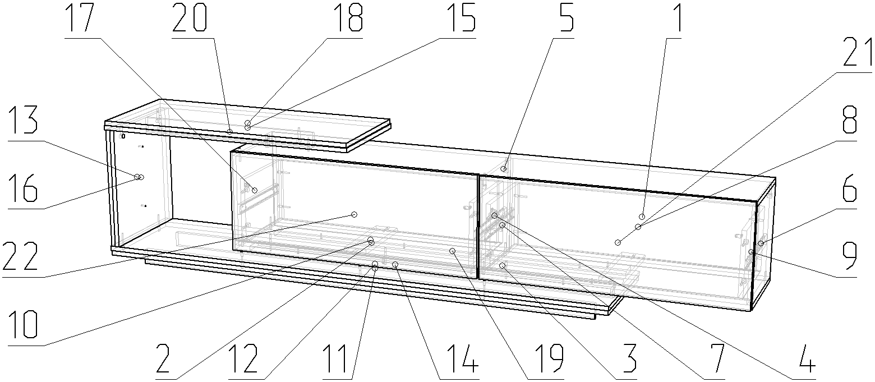
4

 | Детали |  |  |  |  |  | Фурнитура
 | № | Наименование | Размер |  | Кол-во |  | № | Наименование | Размер |  | Кол-во
 | 11.12 | Дно | 1812 | 386 | 1 | шт | 1 | Гвоздь | 2 | 20 | 73 | шт
 | 3 | Дно тумбы | 1800 | 310 | 1 | шт | 2 | Евровинт | 7 | 50 | 20 | шт
 | 5 | Крышка тумбы | 1800 | 310 | 1 | шт | 3 | Евровинт | 7 | 70 | 8 | шт
 | 14 | Цоколь | 1660 | 52 | 2 | шт | 4 | Заглушка для евровинта | венге |  | 28 | шт
 | 19 | Планка | 1300 | 64 | 2 | шт | 5 | Заглушка для минификс | венге |  | 16 | шт
 | 15.18 | Крышка | 912 | 386 | 1 | шт | 6 | Ключ для евровинта |  |  | 1 | шт
 | 1 | Стенка тумбы задняя | 898 | 348 | 2 | шт | 7 | Лента LED 1,5м |  |  | 1 | шт
 | 21 | Фасад ящика правый | 894 | 350 | 1 | шт | 8 | Минификс-болт стяжечный |  |  | 16 | шт
 | 22 | Фасад ящика левый | 894 | 350 | 1 | шт | 9 | Минификс-гайка стяжечная |  |  | 16 | шт
 | 2 | Дно ящика | 846 | 303 | 2 | шт | 10 | Подпятник | коричневый |  | 6 | шт
 | 8 | Стенкая ящика задняя | 818 | 220 | 2 | шт | 11 | Стяжка ФС-16 с заглушкой |  |  | 4 | шт
 | 20 | Стойка крышки | 654 | 52 | 1 | шт | 12 | Шкант | 8 | 30 | 2 | шт
 | 13.16 | Боковина | 420 | 386 | 1 | шт | 13 | Шуруп | 3.5 | 16 | 28 | шт
 | 4 | Стойка тумбы | 320 | 310 | 1 | шт | 14 | Шуруп | 3.5 | 30 | 14 | шт
 | 6 | Стойка тумбы правая | 320 | 310 | 1 | шт
 | 17 | Стойка тумбы левая | 320 | 310 | 1 | шт
 | 7 | Стенка ящика левая | 300 | 220 | 2 | шт
 | 9 | Стенка ящика правая | 300 | 220 | 2 | шт
 | 10 | Планка ящика | 284 | 80 | 2 | шт

 |  |  |  |  |  |  |  | Направляющие | 300 |  | 2 | комп
 |  |  |  |  |  |  |  | Пакет с фурнитурой | 400 | 200 | 1 | шт

